写真の貼り付け方
写真の貼り付け方
1 | 「添付」のセルを選択します。 | 
2 | メニューバーにある「挿入」から「画像」を選択します。 | 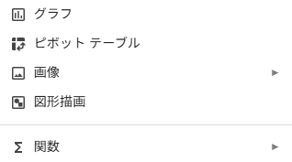
3 | 「セル内に画像を挿入」を押します。 | 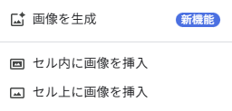
4 | 画像をドラッグ＆ドロップします。 | 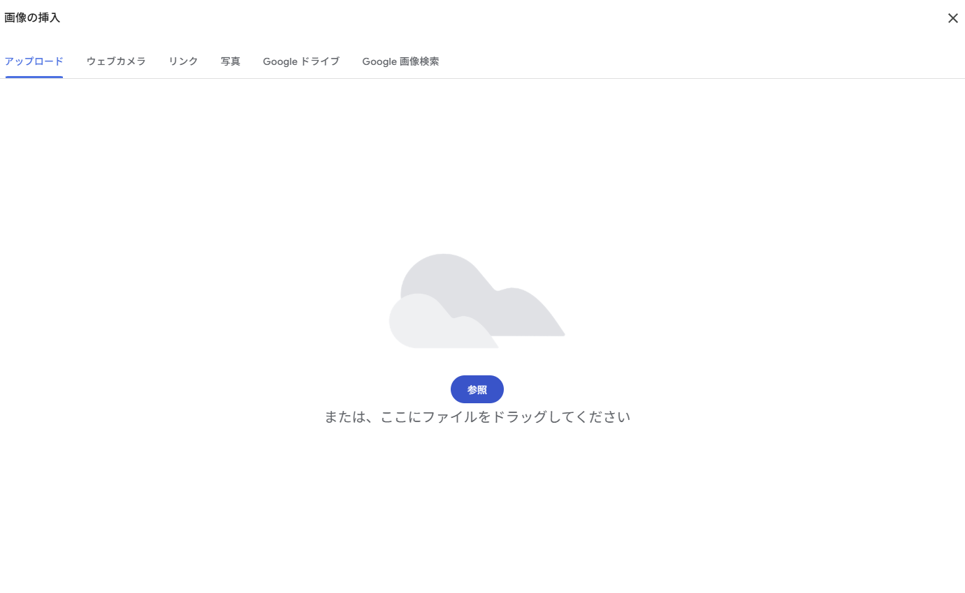
5 | 画像が入ります。 | 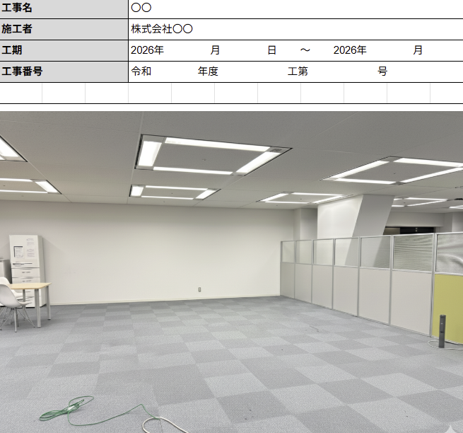
6 | A4ピッタリに印刷するときは、右の設定にします。 | 